Hoja1
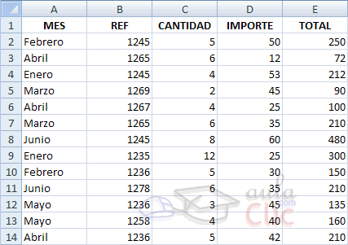
MES | REF | CANTIDAD | IMPORTE | TOTAL
Febrero | 1245 | 5 | 50 | 250
Abril | 1265 | 6 | 12 | 72
Enero | 1245 | 4 | 53 | 212
Marzo | 1269 | 2 | 45 | 90
Abril | 1267 | 4 | 25 | 100
Marzo | 1265 | 6 | 35 | 210
Junio | 1245 | 8 | 60 | 480
Enero | 1235 | 12 | 25 | 300
Febrero | 1236 | 5 | 30 | 150
Junio | 1278 | 6 | 35 | 210
Mayo | 1236 | 3 | 45 | 135
Mayo | 1258 | 4 | 40 | 160
Abril | 1236 | 5 | 42 | 210

